Solicitud gráfica
 | Área: | Matemáticas |  |  | Fecha:
 | Grado: | 7
 | Título del tema: | Estadistica y probabilidad |  |  | ¿Cuaderno de estudio o recurso? | Recurso
 | Editor: |  |  |  | Motor del recurso | M101

 | Código guión o recurso: | MA_07_14_CO_RE300 | ← Para determinar este código, visite la hoja de Ayuda
 |  |  |  |  | ESPECIFICACIÓN DE ARCHIVOS A ENTREGAR
Núm. | Archivo Shutterstock o ruta en web | Imagen para: | Tipo | Ubicación de la imagen en el recurso M101 | Nombre imagen SMALL | Tamaño imagen SMALL | Nombre imagen ZOOM | Tamaño imagen ZOOM | Descripción | Observaciones
IMG01 |  | Recurso M101 | Ilustración | Contenido | MA_07_14_CO_RE300_IMG01n.png | 286 x 286 px | MA_07_14_CO_RE300_IMG01a.png | 500 x 500 px | Solo las fichas de domino. Pregunta uno
IMG02 |  | Recurso M101 | Ilustración | Contenido | MA_07_14_CO_RE300_IMG02n.png | 286 x 286 px | MA_07_14_CO_RE300_IMG02a.png | 500 x 500 px | Gráfico de barras. Pregunta cuatro | 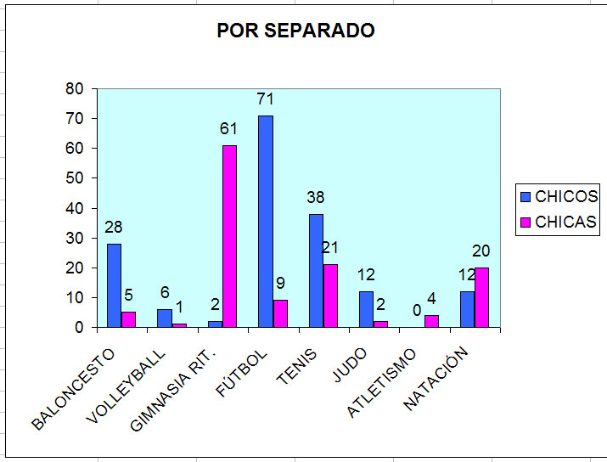
IMG03 |  | Recurso M101 | Ilustración | Contenido | MA_07_14_CO_RE300_IMG03n.png | 286 x 286 px | MA_07_14_CO_RE300_IMG03a.png | 500 x 500 px | Noticias soobre actividad fisica con gráficas. | 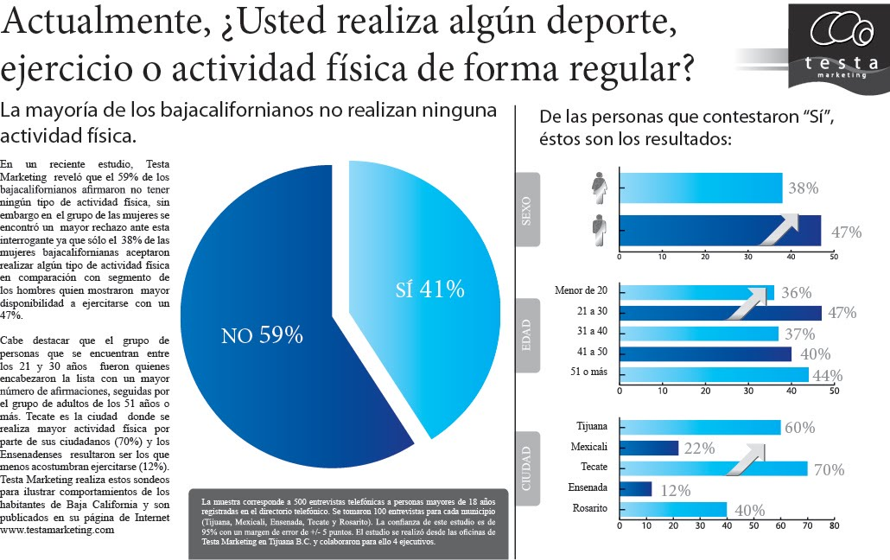
IMG04 |  | Recurso M101 | Ilustración | Contenido | MA_07_14_CO_RE300_IMG04n.png | 286 x 286 px | MA_07_14_CO_RE300_IMG04a.png | 500 x 500 px | Actividades de ciencia y tecnologia en Colombia del 200 al 2008. Comparativo de sectores.

